原稿 一面
資料リンク先から切り取り・貼り付けしてみてください

同様作業での事故事例

発生状況

対策

令和５年２月作成 | 建災防那須分会

原稿 二面
資料リンク先から切り取り・貼り付けしてみてください
 |  | 1

同様作業での事故事例

発生状況

令和５年２月作成 | 建災防那須分会

要因
0 |  | 2

0

対策

令和５年２月作成 | 建災防那須分会

作成例 転落事故1
資料リンク先から切り取り・貼り付けしてみてください
転落事故

転落事故

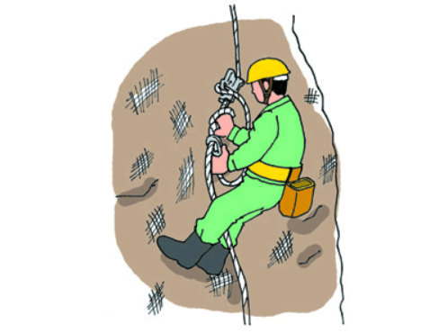
同様作業での事故事例

発生状況
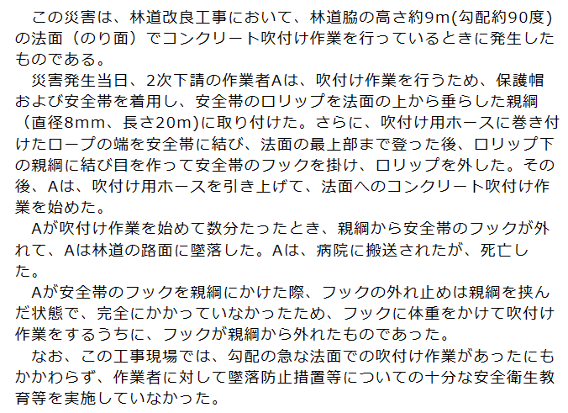

対策
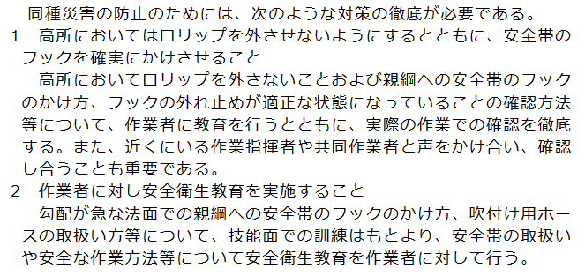

令和６年３月作成 | 建災防那須分会

作成例 転落事故２
資料リンク先から切り取り・貼り付けしてみてください
転落事故

転落事故

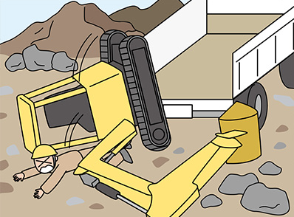
同様作業での事故事例

ドラグ・ショベルを貨物自動車の荷台に積み込む際、ドラグ・ショベルが荷台から転落し、ドラグ・ショベルの運転士が死亡した

発生状況
道路改良工事の土砂仮置き場で、ドラグ・ショベルを貨物自動車の荷台に積み込む作業をしていた。その際、道板や盛土などを使用せず、ドラグ・ショベルのバケットで貨物自動車の荷台を押して前方を浮かせて載せ、アームを180度旋回して後方の地面をバケットで押して後方も荷台に載せようとした。旋回中にドラグ・ショベルはバランスを崩し、後方に横転し、ドラグ・ショベルの運転者が投げ出された。被災者は、ドラグ・ショベルのヘッドガードと地面の間に頭を挟まれ、病院に救急搬送されたが、間もなく死亡した。 なお、被災者はシートベルトも保護帽も着用していなかった。

対策
・作業場所の状況を調査し、使用する機械の種類や能力等に応じた運行経路等の作業計画をあらかじめ定めること
・特定元方事業者において、その労働者および関係請負人の労働者の作業が同一の場所で行われることにより生じる労働災害を防止するため、作業者間の連絡調整を行うこと
・シートベルトの使用を徹底させること
・運転者に、転倒等による危険に備え保護帽を着用させること

令和６年３月作成 | 建災防那須分会

